首页
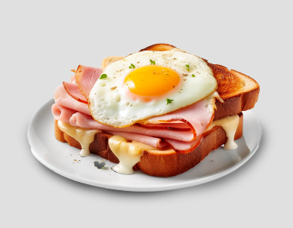
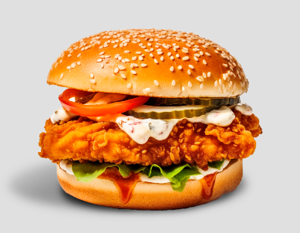
火腿蛋土司
卡啦鸡腿堡
新订单
刪除餐点
打印订单
编号 | 00002 | 时间 | 14:32

 |  | 金额 | 小计

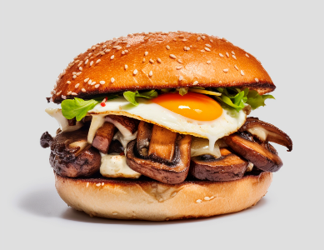
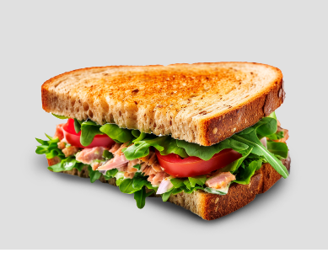
草菇厚牛堡
鱿鱼沙拉土司

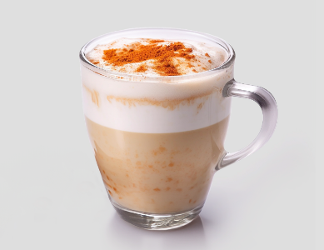
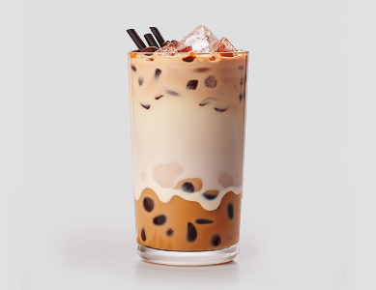
冰香草拿铁
巧克力奶茶

总金额 |  |  | NT$-

